关系图
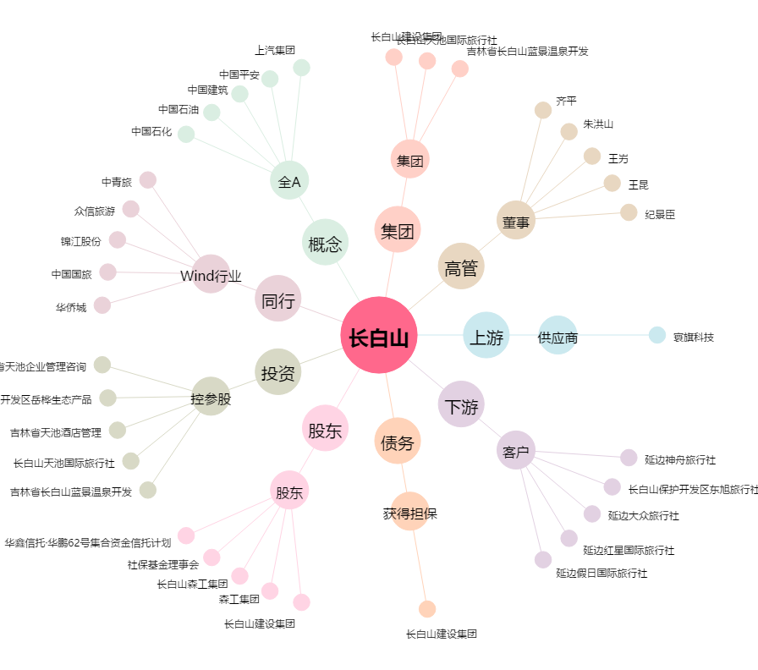
长白山[603099.SH] - 关系概览图

